본관
주간메뉴표(본관)
< 농협중앙회 본관 > |  |  |  |  |  | 2026.10.26~10.30
구분 |  | 2026-10-26 | 2026-10-27 | 2026-10-28 | 2026-10-29 | 2026-10-30
 |  | 월 | 화 | 수 | 목 | 금
아 침 |  | 천원으로 즐기는 구내식당 아침밥 먹기 운동에 동참해 주세요!!

 |  | 떡만둣국 | 얼큰돼지국밥 | 닭다리살청경채볶음 | 고등어시래기조림 | 닭개장*당면사리
 |  | 쌀밥/숭늉 | 쌀밥/숭늉 | 쌀밥/숭늉 | 쌀밥/숭늉 | 쌀밥/숭늉
 |  | 스모크햄구이*케찹 | 계란찜 | 콩나물국 | 경상도식소고기뭇국 | 소떡소떡볶음
 |  | 오이지무침 | 간장깻잎지 | 오징어젓무생채 | 애호박버섯볶음 | 톳두부범벅
 |  | 포기김치 | 포기김치 | 포기김치 | 포기김치 | 포기김치

점 심 | 두 레 A |  | A코너 자율배식 | A코너 자율배식 |  | 금요행복밥상

 |  | 로제갈비찜 | 닭볶음탕 | 간장돈불고기 | 동태매운탕
 |  | 잡곡밥 | 잡곡밥 | 균형미블랙 | 잡곡밥
 |  | 건새우아욱국 | 바지락순두부찌개 | 김치수제비국 | 동그랑땡전 | 양념돼지갈비구이
 |  | 탕평채 | 멸치견과볶음 | 우엉잡채 | 꽈리고추메추리알조림 | 오징어김치전
 |  | 도라지오이생채 | 참나물유자무침 | 양배추쌈*저염두부쌈장 | 브로콜리땅콩무침 | 미니잔치국수
 |  | 포기김치 | 포기김치 | 깍두기 | 포기김치 | 오이고추무침
 | 두 레 B | 소고기마라탕 | 에그함박스테이크 |  | 돈코츠라멘 | 포기김치
 |  | 수제유린기 | 리가토니파스타 |  | 매운닭꼬치구이 | 과일요거트볼
 |  | 계란볶음밥 | 양송이스프 |  | 오니기리주먹밥*명란S
 |  | 연유꽃빵튀김 | 콥샐러드 | <행 사> | 감자고로케
 |  | 오이탕탕이 | 수제피클 | 양곡부 | 단무지
 |  | 포기김치 | 포기김치 | 2026년 제3차 | 포기김치
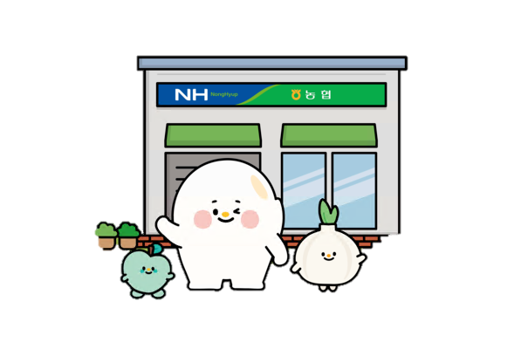
 | 신 토 불 이 | 로제갈비찜 | 닭볶음탕 | 농협RPC전국협의회 운영위원회 | 동태매운탕
 |  | 잡곡밥 | 잡곡밥 |  | 잡곡밥
 |  | 건새우아욱국 | 바지락순두부찌개 |  | 동그랑땡전
 |  | 탕평채 | 멸치견과볶음 |  | 꽈리고추메추리알조림
 |  | 도라지오이생채 | 참나물유자무침 |  | 브로콜리땅콩무침
 |  | 포기김치 | 포기김치 |  | 포기김치
 | 샐 러 드 바 | 그린샐러드 | 그린샐러드 | 그린샐러드 | 그린샐러드 | 모듬쌈*쌈장
 |  | 아이스티 | 청혜향에이드 | 아이스크림 | 매실차
* |  |  |  |  |  | 1
  운 영 시 간 |  |  < 식당 운영 시간 안내 > * 조식 - 07:30 ~ 08:40 * 중식 A코너- 11:30 ~ 13:00 * 중식 B코너 - 11:50 ~ 소진시까지

원산지 |  | *쌀,찹쌀,흑미,현미 : 국내산 |  | *소고기 : 국내산(육우) |  | *돼지 : 국내산
 |  | *김치(배추,고춧가루) : 국내산 |  | *닭,오리 : 국내산 |  | *판두부 : 국내산
* 식자재 수급 현황에 따라 메뉴 및 원산지 정보는 변경 될 수 있습니다..*

신관
< 농협은행 신관 > |  |  |  | 2026.10.26 - 2026.10.30
구분 |  | 2026-10-26 | 2026-10-27 | 2026-10-28 | 2026-10-29 | 2026-10-30
 |  | 월 | 화 | 수 | 목 | 금
아 침 |  | 천원으로 셀프 계란후라이와 함께 구내식당 아침밥 먹기 운동에 동참해 주세요!!
 |  | 참치김치찌개 쌀밥/누룽밥 한입떡갈비조림 오이야채무침 포기김치 | 고추장불고기 쌀밥/누룽밥 버섯된장국 우엉채조림 포기김치 | 꽈리고추계란조림 쌀밥/누룽밥 오징어무우국 얼갈이무침 포기김치 | 모듬햄숙주볶음 쌀밥/누룽밥 어묵국 감자조림 포기김치 | 사태떡찜 쌀밥/누룽밥 감자국 무청시래기무침 포기김치


점 심 | A 코 너 |  |  | 균형미먹는날♪ |  | 금요행복밥상
 |  | 묵은지닭조림 쌀밥 호박새우젓국 동그랑땡 새송이깻잎무침 총각김치 | 잔치국수 잡곡밥 햄두부조림 왕만두*간장 오그락지무침 포기김치 | 경상도식무국 균형미블랙 제육볶음 도토리묵상추무침 건파래볶음 포기김치 | 코다리무조림 쌀밥 황태미역국 부추전*간장 매콤어묵볶음 포기김치 |  돈육보쌈 쌀밥 두부김치찌개 비빔막국수 상추야채무침 포기김치 *애플소보로토스토*

 | B 코 너 |  | 중식DAY
 |  | 김치돈까스나베 잡곡밥 팽이장국 참깨연근무침 김말이떡강정 총각김치 | 짜장밥 계란실파국 목화솜탕수육*소스 목이버섯오이샐러드 단무지무침 포기김치 | [행 사] 종합기획부 오찬 | 맛살푸팟퐁커리 우동장국 케이준치킨샐러드 오복지무침 포기김치 미니크루와상샌드위치

 | 샐 러 드 바 | 야채샐러드 드레싱 | 야채샐러드 드레싱 | 야채샐러드 드레싱 | 야채샐러드 드레싱 | 야채샐러드 드레싱

행 사 |  |  10.28(수)-종합기획부 오찬 |  |  | [ 10월 식당 운영 시간 안내 ] ▶조식 07:30 ~ 08:40 ▶중식 A조(1F~11F) 11:30 ~ 12:30 ▶중식 B조(12F~20F) 12:00 ~ 13:00 - 운영 시간을 준수해 주세요 -

원산지 |  | * 쌀, 잡곡 : 국내산 | * 돼지 : 국내산 | * 쇠고기(육우, 한우) : 국내산 |  | * 닭, 오리 : 국내산
 |  | * 오징어 : 수입산 | * 두부 : 국내산 | * 김치(배추, 고춧가루) : 국내산

